Hoja 1
Información del Proyecto

Nombre del Proyecto:

 |  |  |  |  |  |  | Ciclo 0 |  |  |  |  | Ciclo 1 |  |  |  |  | Ciclo 2
ID del Caso de Prueba | Prioridad | Clase de Equivalencia | Nombre del Caso de Prueba | Precondiciones | Pasos | Resultado esperado | Resultado Obtenido | Estado | Razón por la que no se pudo ejecutar, bloque, etc | ID Bug relacionado | Fecha de ejecución | Resultado Obtenido | Estado | Razón por la que no se pudo ejecutar, bloque, etc | ID Bug relacionado | Fecha de ejecución | Resultado Obtenido | Estado | Razón por la que no se pudo ejecutar, bloque, etc | ID Bug relacionado | Fecha de ejecución
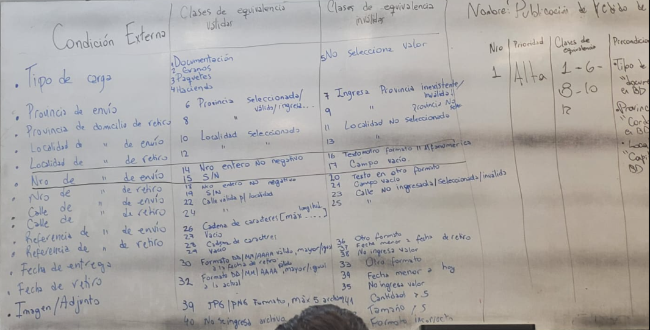
TC_001 | ALTA | 1 - 6 - 8 - 10 - 12
TC_002
TC_003
TC_004
TC_005
TC_006
TC_007
TC_008
TC_009
TC_010
TC_011
TC_012
TC_013
TC_014
TC_015
TC_016
TC_017
TC_018
TC_019
TC_020
TC_021
TC_022
TC_023
TC_024
TC_025
TC_026
TC_027
TC_028
TC_029
TC_030
TC_031
TC_032
TC_033
TC_034
TC_035
TC_036
TC_037
TC_038
TC_039
TC_040
TC_041
TC_042
TC_043
TC_044
TC_045
TC_046
TC_047
TC_048
TC_049
TC_050
TC_051
TC_052
TC_053
TC_054
TC_055
TC_056
TC_057
TC_058
TC_059
TC_060
TC_061
TC_062
TC_063

Hoja 2
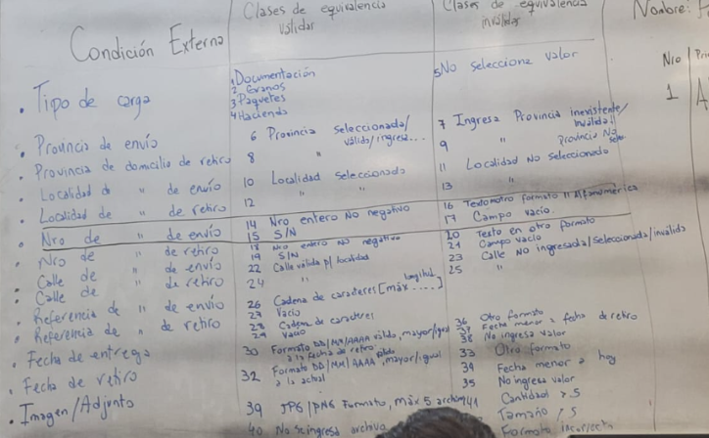
Condicion Externa | Clasas de equivalencia validar | Clases de equivalencias validas
Tipo de carga
Provincia de envío
Provincia de domicilio de retiro
Localidad de domicilio de envio
Localidad de domicilio de retiro
Numero de domicilio de envio
Numero de domicilio de retiro
Calle de domicilio de envio

